信用交易
融资融券市场交易数据统计(2023-11-17)

标的证券 | 融资融券余额（亿元） | 融资余额（亿元） | 融券余额（亿元） | 融资买入额（亿元） | 融资融券规模变化（亿元） | 融资余额增幅(‰) | 融券余额增幅(%)
统计数据 | 16,667.21 | 15,857.56 | 805.90 | 658.17 | -7.95 | -0.18 | -0.62
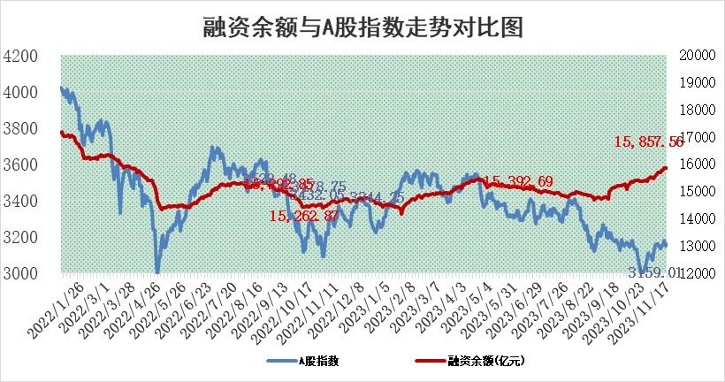

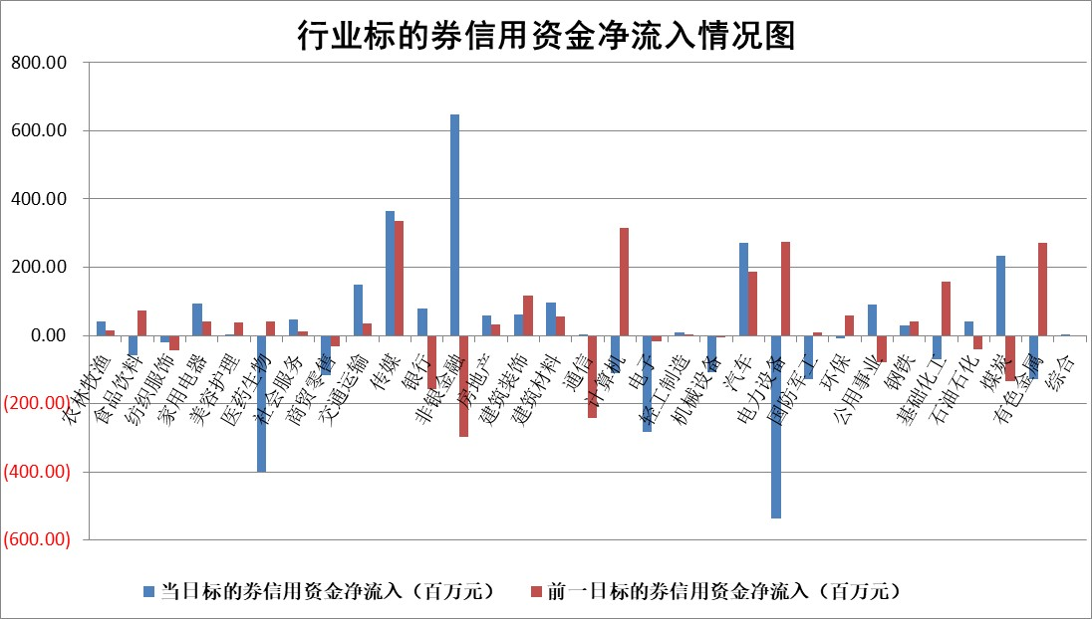

 |  |  |  |  |  |  |  | 2

标的基金代码 | 标的基金简称 | 融资余额/市值(%) | 融资余额增幅(%) | 融资买入额/成交金额(%) | （融资余额净增额-融券余额净增额）/市值(‱) | 融券余额降幅(%) | ABS[（融资余额净增额-融券余额净增额）/市值净增额-1](%)
159902 | 华夏中小板ETF | 0.00 | 0.00 | 0.00 | 0.00 | 0.00 | 100.00
159915 | 易方达创业板ETF | 3.35 | -3.23 | 30910.99 | -13.02 | -34.08 | 127.98
159919 | 嘉实沪深300ETF | 3.20 | -0.03 | 4.16 | -0.39 | -7.01 | 97.11
159920 | 华夏恒生ETF | 64.01 | 0.59 | 41.27 | 37.31 | 1.96 | 118.65
159922 | 嘉实中证500ETF | 0.93 | -1.58 | 16.26 | 0.57 | 0.89 | 98.32
159925 | 南方沪深300ETF | 0.16 | -0.54 | 0.01 | -0.09 | 0.00 | 99.23
159928 | 消费ETF | 1.07 | 0.10 | 1.37 | 1.26 | 21.73 | 103.71
159934 | 易方达黄金ETF | 248.23 | -0.04 | 58.55 | -9.90 | 0.00 | 137.30
159939 | 全指信息技术ETF | 0.89 | 1.29 | 59.75 | 1.82 | 7.83 | 94.96
159940 | 全指金融地产ETF | 0.11 | 1.38 | 0.01 | 0.15 | 0.00 | 100.67
159995 | 半导体芯片ETF | 2.61 | -0.13 | 58.22 | -0.48 | -0.67 | 101.59
159997 | 天弘中证电子ETF | 1.98 | -1.81 | 4.50 | -4.25 | -0.85 | 105.04
159998 | 天弘中证计算机主题ETF | 0.56 | 6.63 | 0.02 | 3.53 | 0.12 | 129.91
510050 | 华夏上证50ETF | 8.64 | -0.07 | 75.39 | -0.66 | -0.16 | 100.15
510180 | 华安上证180ETF | 0.54 | 0.17 | 1.96 | 0.11 | 6.14 | 100.80
510880 | 华泰柏瑞红利ETF | 0.33 | -2.36 | 1.03 | -0.61 | 6.11 | 96.41
510900 | 易方达恒生H股ETF | 80.51 | 0.24 | 10.25 | 19.31 | 0.00 | 108.66
511010 | 5年期国债ETF | 11.63 | -2.36 | 0.00 | -28.14 | 0.00 | 116.90
511380 | 可转债及可交换债券ETF | 5.00 | -14.78 | 12.00 | -86.66 | 0.00 | 230.58
512000 | 全指证券ETF | 7.54 | -0.72 | 24.59 | -6.30 | -2.11 | 152.67
512010 | 沪深300医药卫生ETF | 5.25 | -2.17 | 125.09 | -11.60 | 0.22 | 117.83
512070 | 沪深300非银ETF | 2.24 | -1.35 | 281.75 | -2.98 | 1.68 | 131.34
512400 | 南方中证申万有色金属ETF | 2.51 | -4.43 | 0.75 | -10.55 | 9.35 | 6.10
512580 | 广发中证环保产业ETF | 1.58 | -9.80 | 0.05 | -17.12 | 0.10 | 5403.58
512660 | 国泰中证军工ETF | 3.18 | 2.05 | 23.81 | 6.30 | -0.45 | 139.06
512800 | 华宝中证银行ETF | 14.49 | 0.73 | 2.08 | 10.93 | 3.10 | 155.09
512980 | 广发中证传媒ETF | 1.02 | 9.39 | 1182.89 | 8.65 | -0.77 | 80.01
515030 | 华夏中证新能源汽车ETF | 2.17 | -3.23 | 27.18 | -7.38 | -0.43 | 153.36
515050 | 华夏中证5G通信主题ETF | 1.21 | -2.36 | 8.82 | -2.33 | 10.04 | 102.30
515070 | 华夏中证人工智能ETF | 2.71 | 0.39 | 11.07 | 0.91 | -1.10 | 99.42
标的股票比较指标 |  | 融资余额/流通A股市值(%) | 融资余额增幅(%) | 融资买入额/成交金额(%) | （融资余额净增额-融券余额净增额）/流通A股市值(‱) | 融券余额降幅(%) | ABS[（融资余额净增额-融券余额净增额）/流通A股市值净增额-1](%)
前十名标的个股 |  | 阳光城 | 皖新传媒 | 海油发展 | 九联科技 | 中远海科 | 翰博高新
 |  | 搜于特 | 浙江世宝 | 华能水电 | 元琛科技 | 一博科技 | 中亦科技
 |  | 紫鑫药业 | 壹石通 | 天富能源 | 云从科技 | 交运股份 | 深水规院
 |  | 嘉凯城 | 皇庭国际 | 大秦铁路 | 永贵电器 | 意华股份 | 力芯微
 |  | 宋都股份 | 三花智控 | 明星电力 | 川润股份 | 华纳药厂 | 浙江恒威
 |  | 美好置业 | 开普云 | 阿尔特 | 省广集团 | 科思科技 | 华依科技
 |  | 中天金融 | 川网传媒 | 浙江医药 | 元道通信 | 和达科技 | 禾信仪器
 |  | 庞大集团 | 盐津铺子 | 银龙股份 | 致远新能 | 永贵电器 | 开勒股份
 |  | 泽达易盛 | 力诺特玻 | 悦康药业 | 壹石通 | 香江控股 | 磁谷科技
 |  | 蓝光发展 | 天禄科技 | 铁龙物流 | 川网传媒 | 纽威股份 | 嘉化能源
后十名标的个股 |  | 步步高 | 博睿数据 | 世运电路 | 中富电路 | 大众交通 | 冠龙节能
 |  | 鸿达兴业 | 惠泰医疗 | 三湘印象 | 华依科技 | 粤传媒 | 德新交运
 |  | 天沃科技 | 德赛西威 | 步步高 | 富通信息 | 锦州港 | 扬杰科技
 |  | 金圆股份 | 华依科技 | 鸿达兴业 | 博睿数据 | 广西广电 | 华是科技
 |  | 哈工智能 | 信测标准 | 天沃科技 | 宁波方正 | 皖仪科技 | 瑞斯康达
 |  | 正邦科技 | 步科股份 | 金圆股份 | 菲菱科思 | 全柴动力 | 容大感光
 |  | 华铁股份 | 中富电路 | 哈工智能 | 普元信息 | 福建高速 | 东莞控股 | ;
 |  | 中国中期 | 极米科技 | 正邦科技 | 磁谷科技 | 海能达 | 近岸蛋白
 |  | 慧辰股份 | 普元信息 | 华铁股份 | 信测标准 | 通行宝 | 天富能源
 |  | 新华联 | 兴瑞科技 | 中国中期 | 极米科技 | 大恒科技 | 浙江新能
说明：1.以上普通交易数据和信用交易数据皆以交易日收盘后数据为基准；2.上述标的证券总数据只计算标的证券市场总数据，不包括从标的证券中调出去标的证券数据，所以与交易所公布的总值略有不同； 3.上述行业采用申万一级行业分类；4.以上标的基金和标的个股中比较的6个指标值中：前5个（从左至右）为正向指标，值越大排名越靠前；第6个为逆向指标，值越小，排名越靠前；5.第6个指标中ABS[]表示求绝对值，其主要用于考量信用资金相对净流入对股价相对净变化的贡献程度；6.数据来源：wind，交易所。

 | 证券代码 | 新增融资余额 | 融资买入额 | 融资买入增幅前10
远大智能 | 002689 | 28175353 | 42268582 | 199%
亚太股份 | 002284 | 21555247 | 34242865 | 82%
赛诺医疗 | 688108 | 72122899 | 101076547 | 78%
湖南发展 | 000722 | 66023557 | 137112987 | 75%
柘中股份 | 002346 | 14584119 | 36845980 | 58%
国城矿业 | 000688 | 24683149 | 48240585 | 54%
兆新股份 | 002256 | 1985058 | 4066269 | 52%
凯美特气 | 002549 | 33806472 | 61340055 | 52%
华昌达 | 300278 | 13474542 | 19303225 | 48%
新华联 | 000620 | 27311937 | 39201759 | 43%

 | 证券代码 | 新增融资余额 | 融资买入额 | 融资买入增幅前10
兔宝宝 | 002043 | 73310337 | 89923983 | 334%
捷昌驱动 | 603583 | 26026415 | 31686727 | 262%
湘财股份 | 600095 | 94196837 | 132280449 | 252%
中谷物流 | 603565 | 49103883 | 60098371 | 234%
中青宝 | 300052 | 24215352 | 31377809 | 98%
顾家家居 | 603816 | 138518545 | 188424210 | 78%
喜临门 | 603008 | 31503289 | 48351944 | 77%
财信发展 | 000838 | 10831830 | 17666790 | 74%
苏州银行 | 002966 | 10578096 | 19143736 | 72%
金诚信 | 603979 | 23858538 | 36098133 | 60%

